postup Excel
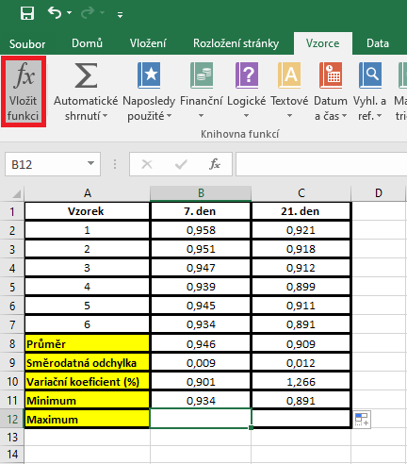
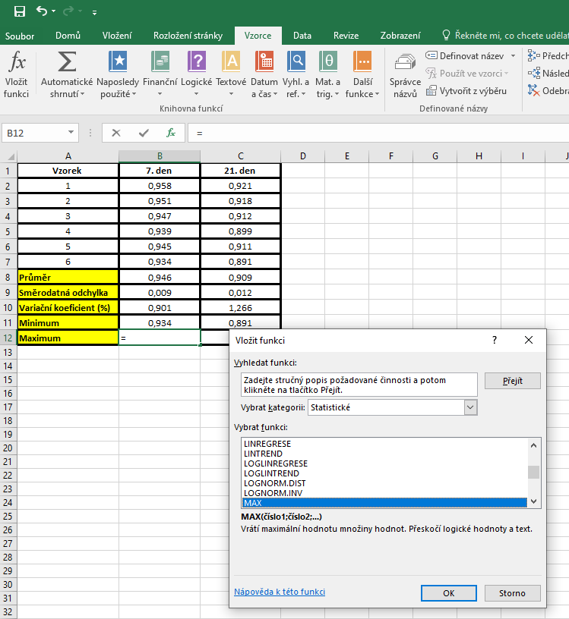
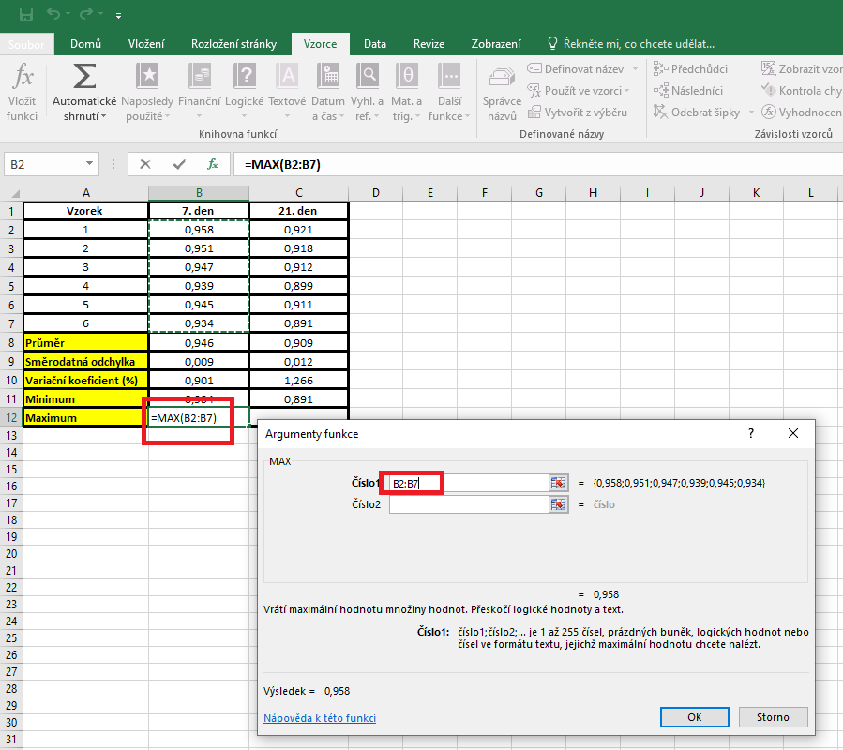
Vzorek | 7. den | 21. den | PRŮMĚR: | Kurzor umístíme do buňky, ve které chceme mít výsledek příslusného parametru.
1 | 0.958 | 0.921 |  | V hlavním menu v nabídce "Vzorce" si vybereme "Vložit funkci" a následně si zvolíme "Průměr".
2 | 0.951 | 0.918 |  | Průměr počítáme vždy pouze z hodnot daného výběrového souboru.
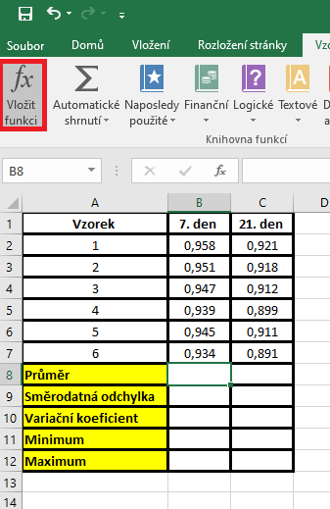
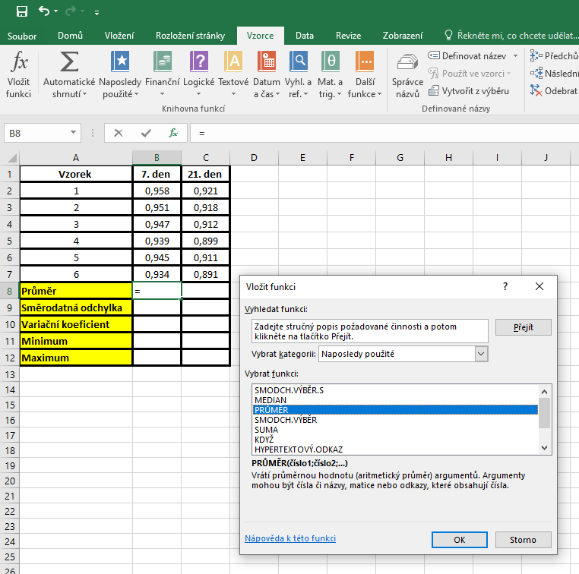
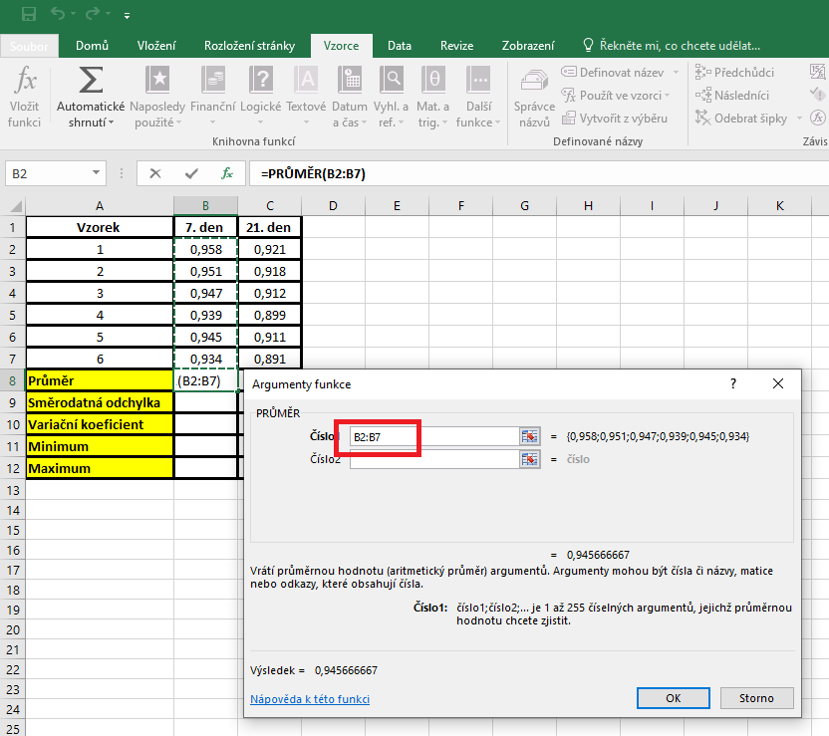
3 | 0.947 | 0.912
4 | 0.939 | 0.899
5 | 0.945 | 0.911
6 | 0.934 | 0.891
Průměr
Směrodatná odchylka
Variační koeficient
Minimum
Maximum

 |  |  | SD | Kurzor umístíme do buňky, ve které chceme mít výsledek příslusného parametru.
 |  |  |  | V hlavním menu v nabídce "Vzorce" si vybereme "Vložit funkci" a následně si zvolíme "Smodch.vyber.S"
 |  |  |  | Směrodatnou odchylku počítáme vždy pouze z hodnot daného výběrového souboru.
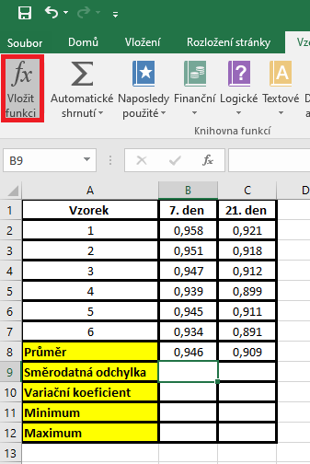

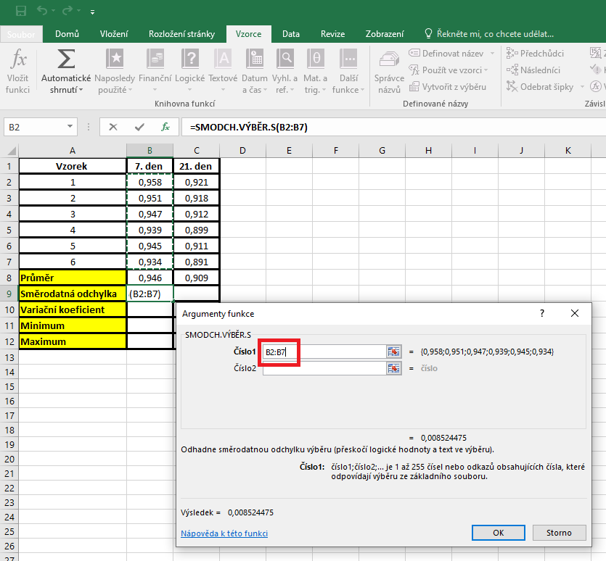

 |  |  | Variační koeficient |  | Kurzor umístíme do buňky, ve které chceme mít výsledek příslusného parametru.
 |  |  |  |  | Pro výpočet variačního koeficientu je třeba vytvořit vlastní vzorec, který vychází z definice tohoto parametru.
 |  |  |  |  | Variační koeficient je definovan jako podíl směrodatné odchylky a aritmetického průměru. Jedná se o hodnotu vyjadřovanou v procentech, proto do vzorce ještě dáme násobení hodnotou 100.
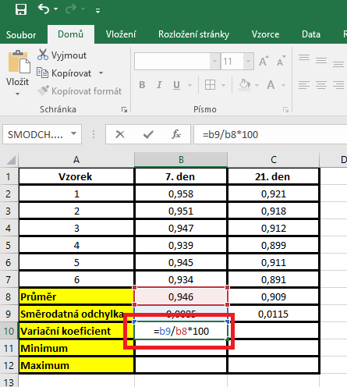

 |  |  | Minimum | Kurzor umístíme do buňky, ve které chceme mít výsledek příslusného parametru.
 |  |  |  | V hlavním menu v nabídce "Vzorce" si vybereme "Vložit funkci" a následně si zvolíme "Min"
 |  |  |  | Miminum počítáme vždy pouze z hodnot daného výběrového souboru.
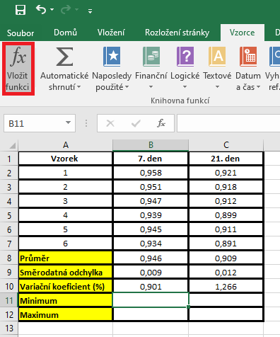
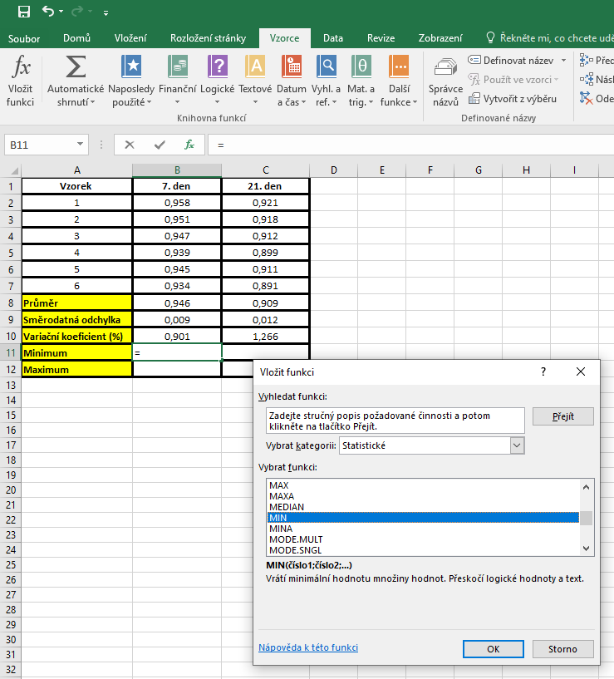
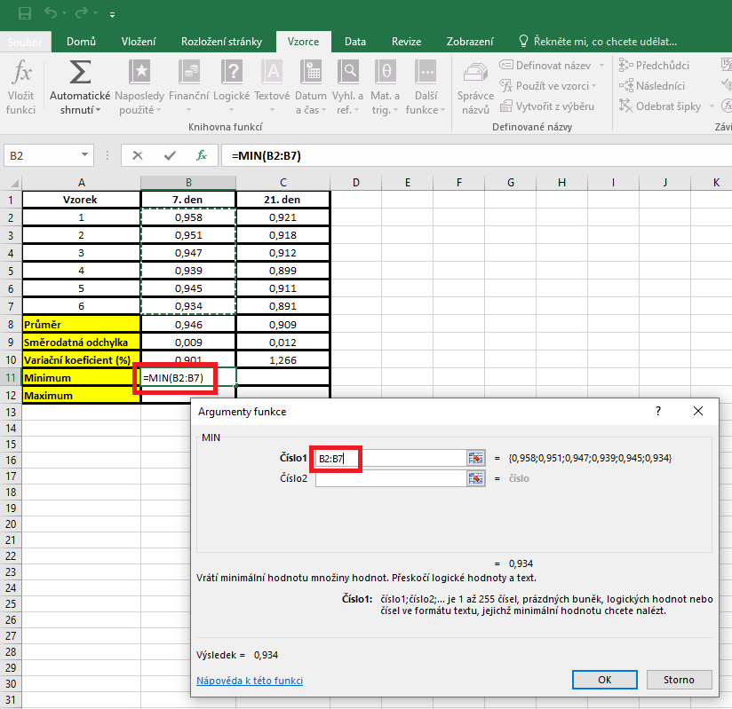

 |  |  | Maximum | Kurzor umístíme do buňky, ve které chceme mít výsledek příslusného parametru.
 |  |  |  | V hlavním menu v nabídce "Vzorce" si vybereme "Vložit funkci" a následně si zvolíme "Maximum"
 |  |  |  | Maximum počítáme vždy pouze z hodnot daného výběrového souboru.

postup Unistat
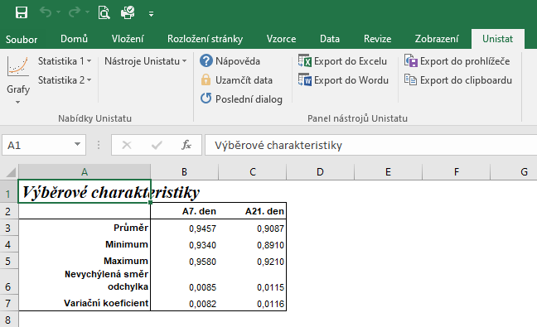
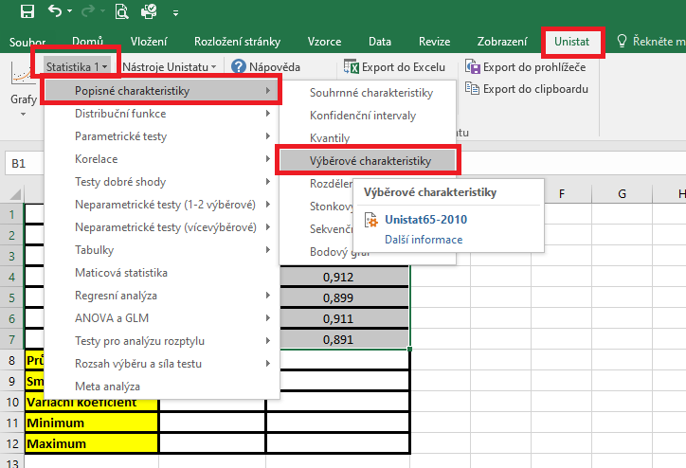
Vzorek | 7. den | 21. den | Označíme si zdrojová data výběrového souboru a v hlavním menu si vybereme nabídku "Unistat".
1 | 0.958 | 0.921 | Dále si zvolíme nabídky: Statistika 1 → Popisné charakteristiky → Výběrové charakteristiky.
2 | 0.951 | 0.918
3 | 0.947 | 0.912
4 | 0.939 | 0.899
5 | 0.945 | 0.911
6 | 0.934 | 0.891
Průměr
Směrodatná odchylka
Variační koeficient
Minimum
Maximum

 |  |  | V následujícím dialogovém okně si vybereme zdrojová data, která chceme statisticky hodnotit a přesuneme do kolonky vybrané proměnné.
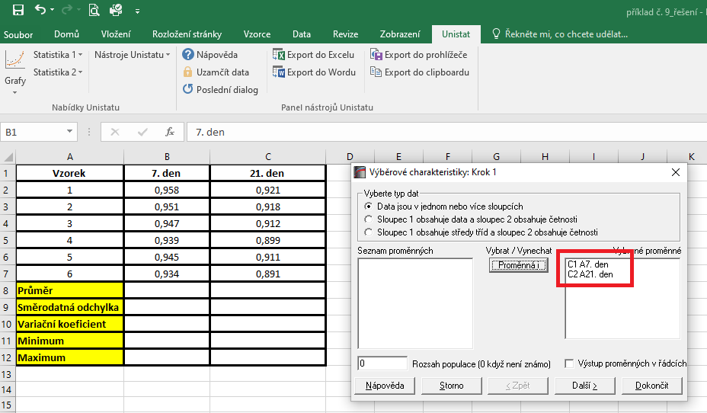

 |  |  | V následujícím dialogovém okně si označíme parametry, které chceme počítat.
 |  |  | Pro směrodatnou odchylku je nutné používat nabídku nevychýlená směrodatná odchylka.
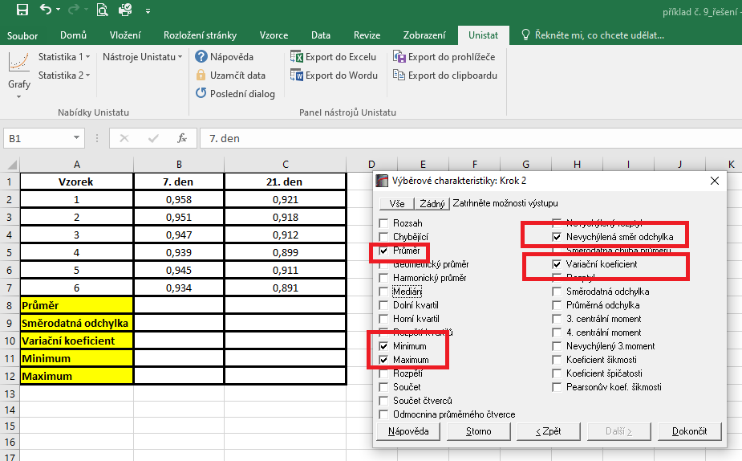

 |  |  | Dojde k vytvoření nového listu, kde jsou výsledky popisných charakteristik.

